상품제안서
3in1 손난로 넥워머 보조배터리 | 상품코드: F21189

 |  |  |  |  |  |  | 02-412-0044 | www.easy1.co.kr
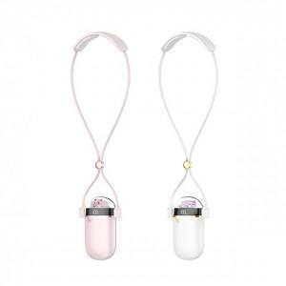

【상세/제작정보】 | * 100개 미만 레이저인쇄 50000 실크 70000

【인쇄/포장옵션】 | 실크, 레이저 / 포장지포장

【공급단가】 | 수량 | 50~ | 100~ | 500~ | 1,000~ | 2,000~
*VAT별도 | 단가 | 18,340원 | 17,780원 | 16,800원 | 16,520원 | 16,520원

【상품 URL】 | http://www.easy1.co.kr/src/goods_detail.php?gdno=21189

